Plan1
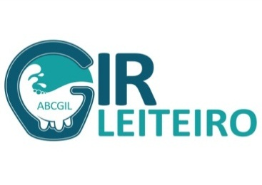
 |  |  |  | 25ª EXPOSIÇÃO NACIONAL DO GIR LEITEIRO -EXPOGIL 2025

 | DATA DE NASCIMENTO |  |  |  |  | IDADE DO ANIMAL | DATA BASE DO EVENTO
 | DIA |  | MÊS |  | ANO |  | DIA | MÊS | ANO
 | 26 |  | 01 |  | 2020 | 68 m e 16d | 12 | 10 | 2025
UTILIZAR SOMENTE AS SETAS NO CAMPO EM AZUL
 |  | VACA ADULTA - 17ª CATEGORIA - DE MAIS DE 60 ATÉ 72 MESES
 |  | TOURO ADULTO - 17ª CATEGORIA - DE MAIS DE 60 ATÉ 72 MESES

REGULAMENTO ABCGIL
FÊMEAS: | LACTAÇÃO PRÓPRIA (ACIMA DE 3.600 Kg REAL) + EFICIÊNCIA REPRODUTIVA ABAIXO DOS 40 MESES (OBRIGATORIAMENTE PARIDA)
MACHOS: | LACTAÇÃO DA MÃE (ACIMA DE 3.600 Kg REAL) + ANDROLÓGICO ATUALIZADO (VALIDADE 60 DIAS)
...

